界面&功能
组队 |  | 功能规则

1
2
 | 我的队伍
 |  |  | 1、 | 界面标题
 |  |  | ▶ | 文本内容，无过多功能。
3
4
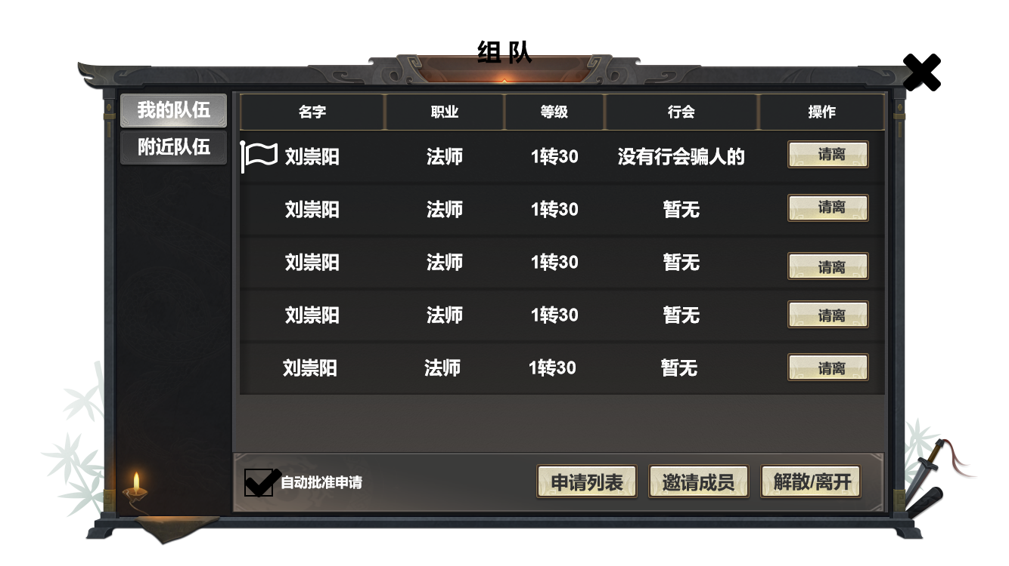 |  |  | 2、 | 关闭按钮
 |  |  | ▶ | 点击关闭界面，无其他功能。
5
 |  |  | ▶ | 按钮点击需要按下效果。
 |  |  | 3、 | 页签按钮
 |  |  | ▶ | 点击切换对应展示信息。
 |  |  |  | ▶ | 我的队伍：显示每个成员的的基础信息。
 |  |  |  | ▶ | 附近队伍：后方写清逻辑。
 |  |  | 4、 | 成员信息
 |  |  | ▶ | 显示对应的成员信息，无过多内容。
 |  |  |  | ▶ | 等级：需展示转生等级+等级，若玩家未进行转生则不显示。
 |  |  |  | ▶ | 行会：显示对应所在行会，若未加入行会则显示“暂无”
 |  |  |  | ▶ | 操作：显将显示请离按钮，点击则将对应玩家移除队伍。
 |  |  | ▶ | 界面信息刷新：每次打开及5min将刷新一次。
 |  |  | ▶ | 队伍容纳人员数量：暂定为最多容纳5人，后续视规划可能会有变动。
 |  |  | ▶ | 顺序：除队长外，其他成员展示顺序将通过等级排序。
 |  |  | 5、 | 队长标注
 |  |  | ▶ | 展示：队长需要一个特殊标识。
 |  |  | 6、 | 自动批准申请
6
7
8
9
 |  |  | ▶ | 勾选栏效果，勾选为开启，取消勾选为关闭。
 |  |  | ▶ | 默认为勾选状态；每次点击则改变状态。
 |  |  | ▶ | 勾选后将根据申请时间最近的玩家开始自动批准。
 |  |  | 7、 | 申请列表
 |  |  | ▶ | 点击则打开对应界面。
 |  |  | 8、 | 邀请成员
 |  |  | ▶ | 点击则打开对应界面。
 |  |  | 9、 | 解散/离开按钮
 |  |  | ▶ | 视玩家身份决定按钮显示与对应功能。
 |  |  |  | ▶ | 队长：显示为解散。
 |  |  |  | ▶ | 成员：显示为离开。
 |  |  | ▶ | 点击后弹出通用确认界面。（通用确认界面请查看通用组件策划案。）

 | 附近队伍
 |  |  | 界面与我的队伍相同，仅改变显示内容。
 | 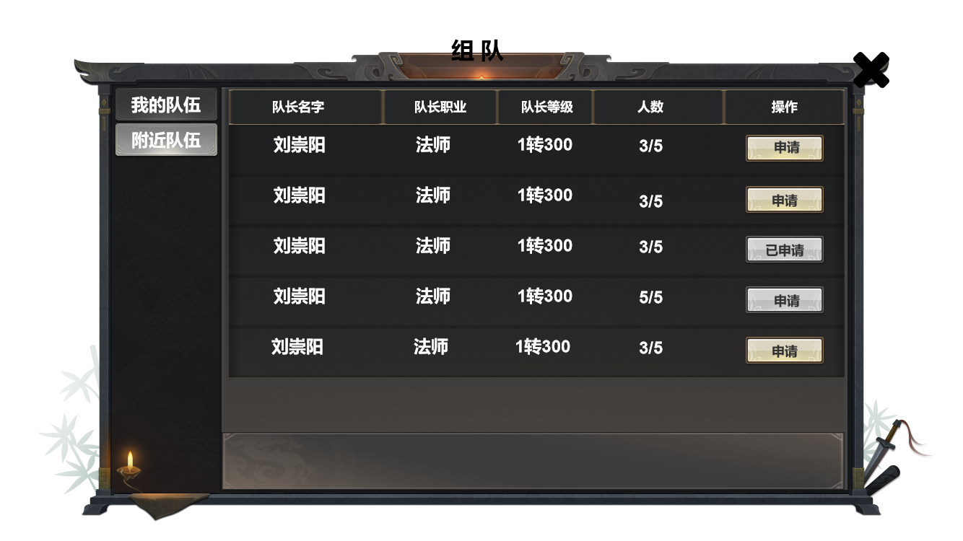
1
 |  |  | 1、 | 显示信息
 |  |  | ▶ | 附近距离判断：人物周围15格子内。（距离可后续根据规划等进行调整）
 |  |  | ▶ | 显示内容为队长信息及队伍信息。
3
 |  |  | 2、 | 队伍状态
 |  |  | ▶ | 队伍呈可申请与不可申请状态
 |  |  |  | ▶ | 可申请：成员未满且未申请过。
 |  |  |  | ▶ | 不可申请：成员已满或周期内已申请过。
 |  |  | 3、 | 申请状态
 |  |  | ▶ | 按钮状态分为：已申请、不可申请、待申请
 |  |  |  | ▶ | 待申请：对应队伍人员未满时按钮为待申请状态。
2
 |  |  |  |  | ▶ | 效果为：可点击状态
 |  |  |  | ▶ | 已申请：对应队伍已在申请周期内待处理状态。
 |  |  |  |  | ▶ | 效果为：不可点击状态。
 |  |  |  |  |  | ▶ | 申请周期：周期为30min，若周期内未做任何处理则会刷新，同时将申请玩家从对应队伍申请列表中移除。
 |  |  |  | ▶ | 不可申请：对应队伍人员已满。
 |  |  |  |  | ▶ | 效果为：不可点击状态。

 | 申请列表

 | 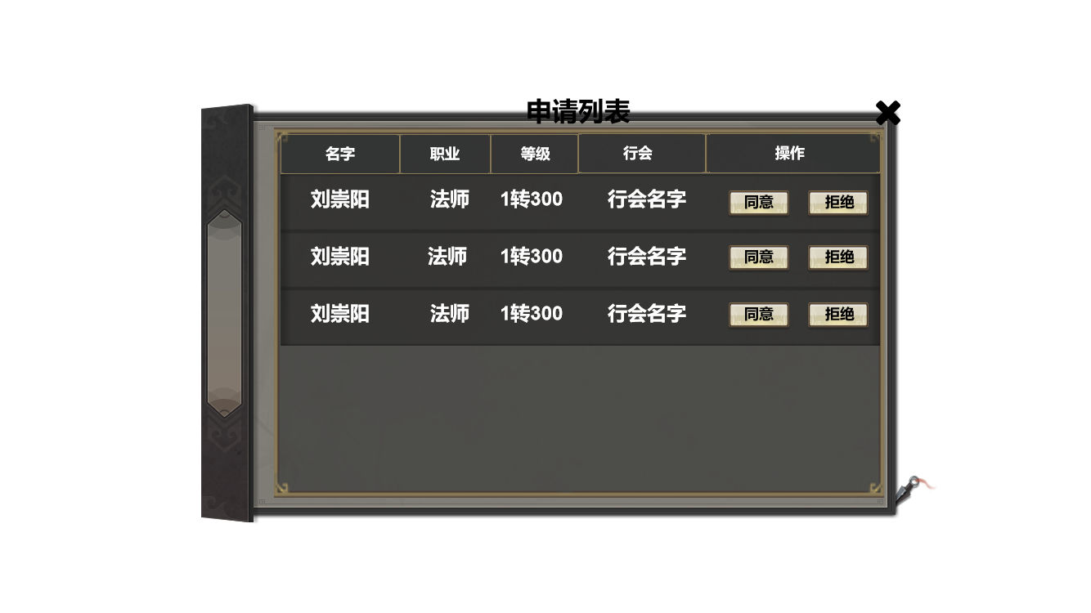 |  |  | 1、 | 显示信息
 |  |  |  | ▶ | 显示申请成员的对应信息。
 |  |  |  | 2、 | 操作栏
1
 |  |  |  | ▶ | 操作共需要两个按钮，分别为同意与拒绝。
 |  |  |  | ▶ | 两个按钮需要不同的颜色区分，同意为安全色，拒绝为警告色。
2
 |  |  |  | ▶ | 点击任意按钮将对应处理功能；按钮点击有按下效果。
 |  |  |  | ▶ | 点击任意按钮进行对应操作时，将该成员移除申请列表，下方成员自动顶到最上方。
 |  |  |  |  | ▶ | 移除效果：最好为向右滑动渐隐的动画效果。（可视情况决定是否做处理。）

 | 邀请列表

2
3
 | 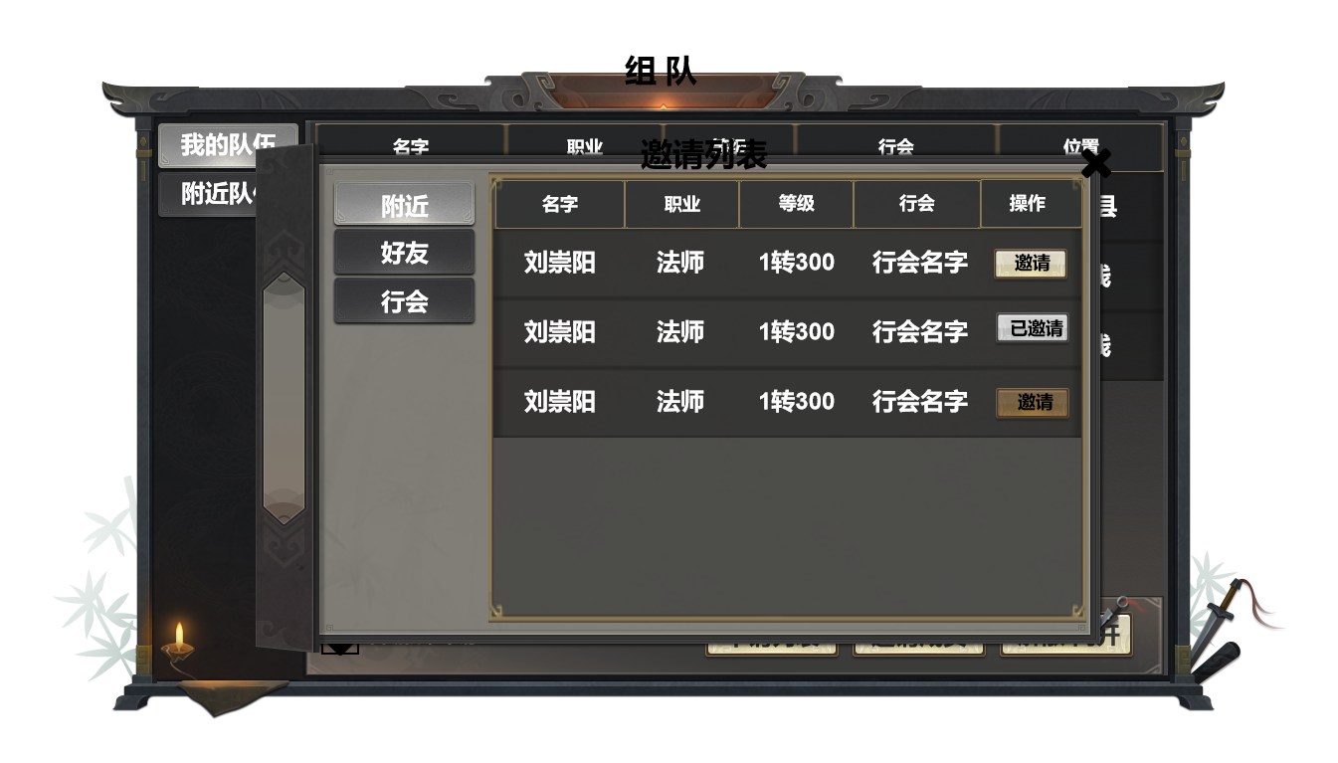
 |  |  |  | 1、 | 页签切换按钮
 |  |  |  | ▶ | 点击切换右侧对应界面。
 |  |  |  | 2、 | 显示信息
 |  |  |  | ▶ | 显示对应玩家的信息。
1
 |  |  |  | ▶ | 附近距离判断：人物周围15格子内。（距离可后续根据规划等进行调整）
 |  |  |  | ▶ | 当前示意图为“附近”界面效果图，“好友”、“行会”效果图只显示在线玩家信息。
 |  |  |  | 3、 | 按钮状态
 |  |  |  | ▶ | 按钮共有三个状态：不可邀请、已邀请、邀请。
 |  |  |  |  | ▶ | 按钮规则：
 |  |  |  |  |  | ▶ | 不可邀请：为点击无效果状态左侧图按钮三，存在场景为当前队伍人员已满。
 |  |  |  |  |  | ▶ | 已邀请：为不可点击状态如左侧图按钮二，存在场景为已邀请过该玩家。
4
 |  |  |  |  |  | ▶ | 邀请：为可点击状态如左侧图按钮一，存在场景为未邀请过该玩家。
 |  |  |  | ▶ | 三个状态点击后均有按下效果，且有对应不同的TIPS反馈。
 |  |  |  |  | ▶ | 不可邀请：“当前队伍已满，不可邀请其他玩家。
 |  |  |  |  | ▶ | 已邀请：已邀请过该玩家不可重复邀请。
 |  |  |  |  | ▶ | 邀请：已发送邀请。
 |  |  |  | 4、 | 界面信息
 |  |  |  | ▶ | 界面信息每次打开后刷新。
 |  |  |  | ▶ | 若发出的邀请有玩家接受也将刷新一次界面。

 | 主界面显示
 |  |  |  | 1、 | 当主界面信息栏切换至“队伍”时，将显示左侧效果。
 | 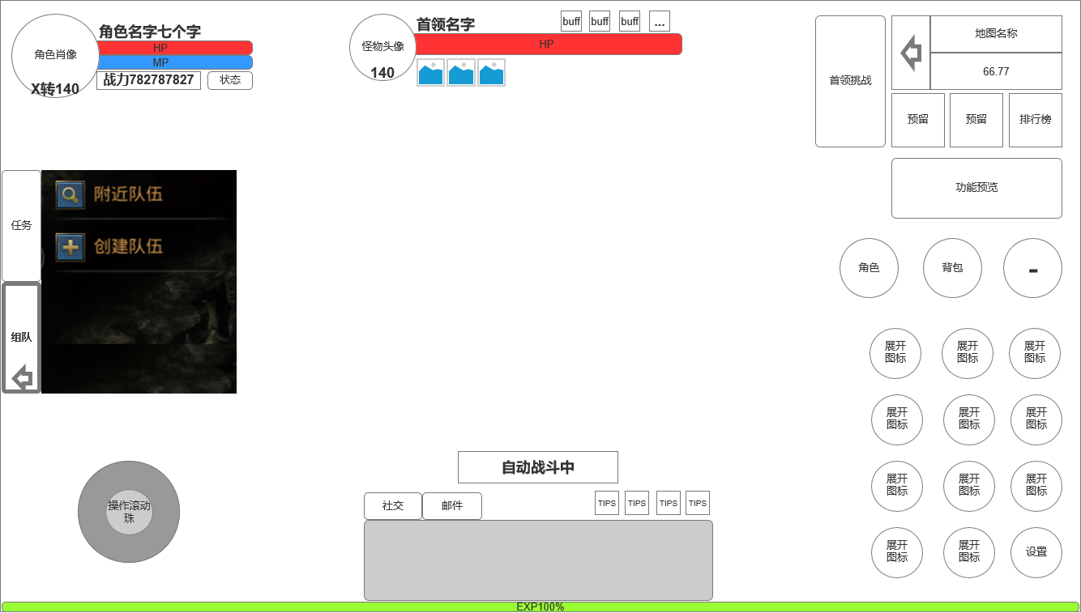 |  |  | ▶ | 附近队伍：点击将弹出至上方附近队伍界面。
 |  |  |  | ▶ | 创建队伍：点击后将直接创建队伍并变为以下效果。

1

 | 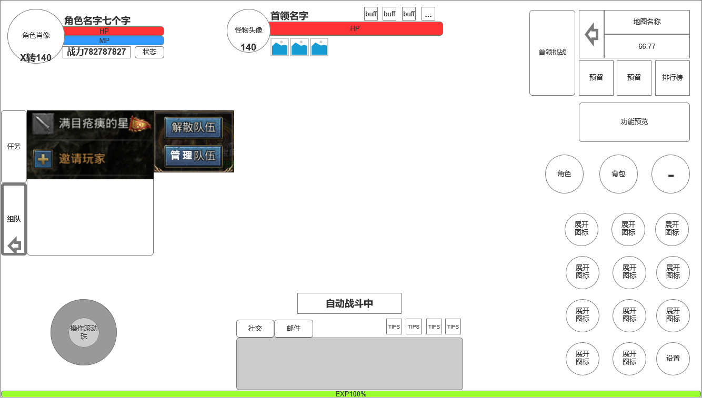 |  |  |  | 1、 | 队伍信息：将显示成员职业图标、玩家名，队长需显示队长标识。
 |  |  |  |  | 2、 | 交互相关：点击对内信息将根据玩家当前队内职位及点击内容判断显示内容。
 |  |  |  |  | ▶ | 玩家为队长点击队长：将显示左侧图内内容。 |  | 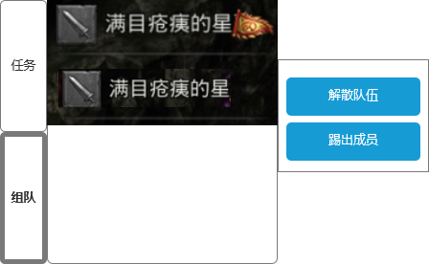
 |  |  |  |  |  | ▶ | 解散队伍：点击则队伍直接解散。
1
 |  |  |  |  |  | ▶ | 管理队伍：点击则弹出“我的队伍”界面。
 |  |  |  |  | ▶ | 玩家为队长点击队员：如右侧图所示。
 |  |  |  |  |  | ▶ | 解散队伍：点击则队伍直接解散。
 |  |  |  |  |  | ▶ | 踢出成员：点击则将该成员移出队伍。
 |  |  |  |  | 3、 | 邀请玩家：点击将弹出“我的队伍”及“邀请成员”界面。
 |  |  |  |  |  | ▶ | 当对内玩家已满时此处将不显示“邀请玩家”按钮。

